Hoja1
Universo Incierto
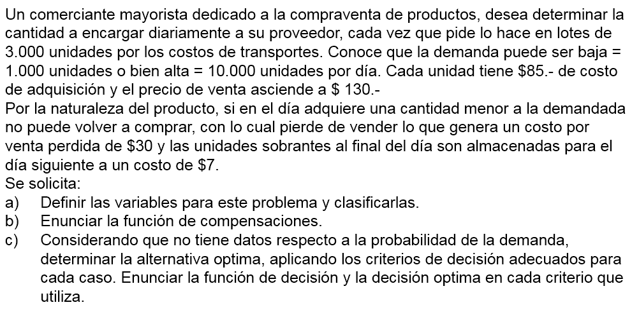

A)_ |  |  |  | C)_ |  | Venta |  |  | Alfa = 0,25 por def.
 | Variables |  |  |  | Compra | 1000 | 10000 | Wald - Pesimista | Hurwicz | Lagrange - Igual prob.
 | Lotes = | 3000 | unidades |  | 0 | -30000 | -300000 | -300000 | -232500 | -165000
 | Compra = | 85 | pesos |  | 3000 | -139000 | -75000 | -139000 | -123000 | -107000
 | Venta = | 130 | pesos |  | 6000 | -415000 | 150000 | -415000 | -273750 | -132500
 | Venta perdida = | 30 | pesos |  | 9000 | -691000 | 375000 | -691000 | -424500 | -158000
 | Costo almacenamiento = | 7 | pesos |  | 12000 | -967000 | 266000 | -967000 | -658750 | -350500
 |  |  |  |  | 15000 | -1243000 | -10000 | -1243000 | -934750 | -626500

B)_ | Situaciones: |  |  |  | Matriz de los lamentos (Beneficios)
 |  |  |  |  |  | Venta
1. | Si compra = demanda |  |  |  | Compra | 1000 | 10000 | Wald Lamentos | Savage
 | Ingreso = venta*130-compra*85 |  |  |  | 0 | 0 | 675000 | 675000 | 675000
 | Ingreso = compra*130-compra*85 |  |  |  | 3000 | 109000 | 450000 | 450000 | 450000
 | Ingreso = compra*45 |  |  |  | 6000 | 385000 | 225000 | 385000 | 385000
 |  |  |  |  | 9000 | 661000 | 0 | 661000 | 661000
2. | Si compra > demanda |  |  |  | 12000 | 937000 | 109000 | 937000 | 937000
 | Ingreso = venta*130-compra*85-(compra-venta)*7 |  |  |  | 15000 | 1213000 | 385000 | 1213000 | 1213000

3. | Si compra < demanda
 | Ingreso = compra*130-compra*85-(venta-compra)*30

